상품제안서
유니콘 IoT 무선보안 IP카메라 | 상품코드: S21339

 |  |  |  |  |  |  | 02-713-8555 | www.synergygift.co.kr
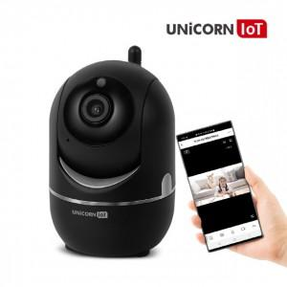

【상세/제작정보】 | <p style="text-align: center; " align="center">유니콘 IOT CCTV 보안 IP카메라 IOT 전용앱 사용</p><p style="text-align: center; " align="center">FULL HD 200만 화소 / 움직임 감지 추적 기능 다양한 IOT 기기와 연출 가능 적외선 야간감지</p><p style="text-align: center; " align="center">양방향 음성 전송 / 팬틸트 컨트롤 / 거치대 제공</p>

【인쇄/포장옵션】 | 레이저 / 포장지포장

【공급단가】 | 수량 | 30~ | 100~ | 500~ | 1,000~ | 2,000~
*VAT별도 | 단가 | 44,420원 | 42,780원 | 41,130원 | 39,490원 | 38,500원

【상품 URL】 | https://www.synergygift.co.kr:443/src/goods_detail.php?gdno=21339

